95％信頼区間サンプル
母平均は95％の確率で 10.2799 ～ 10.8201 の範囲にあると推定される
データ(測定値)
10.12 | ◆95％信頼区間の構成要素 |  | ◆95％信頼区間
10.23 | 平均_Ave | 10.55 | 下限 | 10.347
10.31 | 標本標準偏差_σ | 0.28 | 上限 | 10.753
10.42 | サンプル数_n | 10.00 | 区間幅 | 0.407
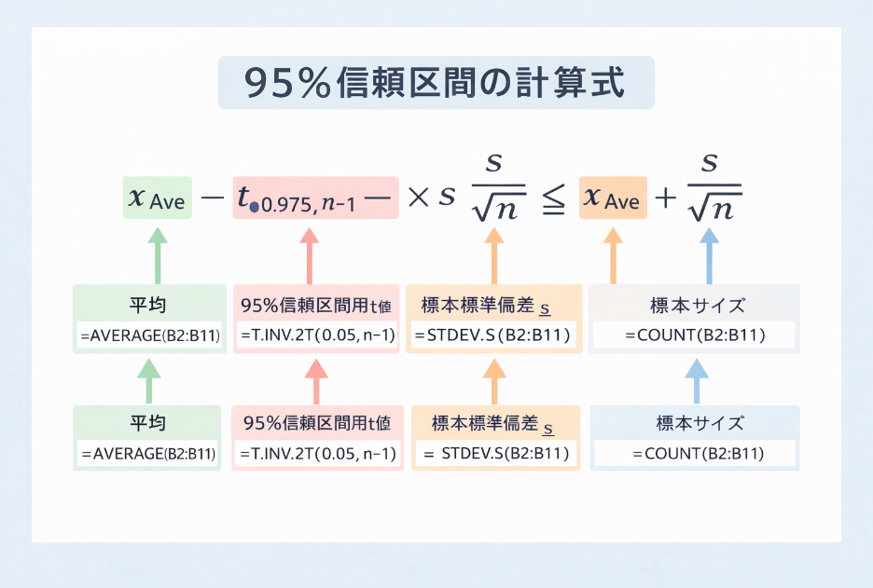
10.51 | t値_t 0.975,n-1 | 2.26
10.59 | 標準誤差_s/√n | 0.09
10.68
10.79
10.87
10.98

